Sheet1
第２9回豊田市障がい者作品展 応募用紙
【提出先】豊田市役所 福祉部 障がい福祉課（東庁舎１階） ＦＡＸ：０５６５－３３－２９４０ メール：shougai_hu@city.toyota.aichi.jp
【メールで提出する場合の注意点】件名に「豊田市障がい者作品展応募」と記載し、応募用紙を添付して提出してください。 【FAXで提出する場合の注意点】裏面の送付忘れが多くあります。裏面も忘れずに送付してください。 ※送信、受信エラーの可能性もあるため、メール又はFAXで御提出いただいた場合は必ずお電話ください。 障がい福祉課：0565-34-6751
（枠内を記入し、該当するところに○をつけてください）
フリガナ |  |  |  |  |  | 生年月日 |  | （西暦） 年 月 日 （ ）歳 生年の公表： 可 ・ 不可
氏 名 （グループ名）
フリガナ |  |  |  |  |  | 作成人数・ 担当職員名
ペンネーム
 |  |  |  |  | ※氏名を公表しない場合に記入 |  |  |  |  | ※複数名で作成した場合に記入
住 所 |  | 〒 － |  |  |  |  |  | １ 豊田市在住 ２ 豊田市在勤・在学

連絡先 （必ず連絡のとれる番号） |  | － － |  |  |  | 車いす利用 |  | １ あり ２ なし
搬入方法 |  | □個人で搬入 □団体で搬入（団体名： 担当者： ）

 |  | ※団体で搬入する場合は、通知送付先と連絡先を記入してください。
 |  | 〒 － |  |  | （連絡先 ー ― ）

同意確認 ※該当する方に○ |  | 受賞した場合、作品情報（氏名またはペンネーム、作品名、作品種類、作品の写真）を報道機関に提供することに、 （ ）同意します （ ）同意しません
※以下の太枠内はキャプションとして作品と一緒に掲示します。提出後の内容変更はできません。
障がいの種類 |  | 1 身体 ２ 知的 ３精神 4 障がい種類の記載を希望しない |  |  |  | 所属団体 （空欄可）

作品種類 |  | 絵画 手工芸（吊下げ型） 手工芸（置型） 陶芸 書道 写真
フリガナ |  |  |  |  |  |  |  |  |  |  | 文字カウント
作品名 （１５文字以内） |  |  |  |  |  |  |  |  |  |  | 0
大きさ （額装を含む） |  | たて （奥行き） | ㎝ | よこ ㎝ |  |  | 高さ ㎝ |  | 重さ ㎏

規格 |  | たて１００㎝以内 （書道のみ150㎝以内） |  | よこ１００㎝以内 |  |  | 高さ１００㎝以内 （手工芸、陶芸のみ） |  | １人で運べる重さ
素材 |  |  |  |  |  |  |  | 例)粘土、風船と紙、画用紙と絵の具
作品についての説明、作成にあたり努力したこと（50文字以内）
 |  |  |  |  |  |  |  |  |  |  | 文字カウント
 |  |  |  |  |  |  |  |  |  |  | 0
※記入内容を確認し、事務局で修正する場合がありますので御了承ください。
【 裏面の規格チェックリストも必ず提出してください 】

＜規格チェックリスト＞

チェック欄 | 確認事項
 | 応募用紙表面の必要事項はすべて記入してありますか。
 | 作品の大きさは規格内ですか。記入している大きさは額装・土台を含んでいますか。 （ひもで吊下げる作品の場合は、吊下ひもの長さは含みません。）
 | 生花、ドライフラワー、プリザーブドフラワーや防虫処理等を行っていない未加工の自然物（例：落ち葉、木枝等）は使用していませんか。
 | オリジナル作品ですか。（既存のキャラクター等を模倣した作品は著作権法等に関わる場合があり、応募できません。）
 | 平面作品（絵画、書道、写真、吊下げ型の手工芸）は仮額又は額装し、吊り下げができますか。
 | 既製品ではない額装を使用する場合、展示期間中に折れ曲がったり、歪まないよう補強されていますか。（段ボール、プラスチック段ボール、色紙等のみでの額装は不可です。）
 | ひもは麻ひも、毛糸など強度に不安のある材質のものや、ピアノ線等けがの恐れのある材質のものは使用していませんか。
 | ひもの固定にガムテープ(両面テープ）やステープラー等を使用していませんか。 （作品からひもが取れやすい固定の仕方は不可です。）
 | ひもは張った状態で額に取り付けていますか。（下の【額装の見本】の「裏面」参照）
 | 立体作品（置型の手工芸、陶芸）は自立して展示ができますか。
 | 作品の接着・固定は十分されていますか。（セロテープのみの固定は不可です。）
 |  | ＊上記の確認事項を全て確認し、チェック欄の記載をお願いします。
 |  | 表面だけでなく、裏面のチェックリストも忘れずに提出してください。
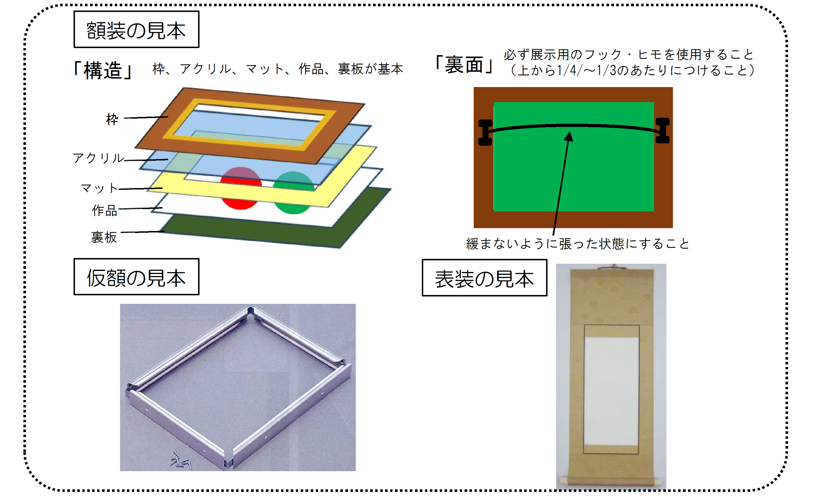
必ず展示用のフック・ヒモを使用すること
（上から1/4～1/3のあたりにつけること）

